AM und Bildung
Arbeitmarkt und Bildung in Wien
 | Apr-21

Arbeitsmarktdaten im Kontext von Bildungsabschlüssen:
Das mit Abstand höchste Arbeitslosigkeitsrisiko haben Personen, die keinen über die Pflichtschule hinausgehenden Bildungsabschluss vorweisen können.

Wichtige Arbeitsmarktdaten auf einen Blick

 |  |  | Veränd. zum Vorjahr
 | Bestand/Quote |  | absolut | in%

Arbeitslose Personen | 134,335 |  | -44,390 | -24.8%
Frauen | 58,423 |  | -17,809 | -23.4%
Männer | 75,912 |  | -26,581 | -25.9%
Unselbständig Beschäftigte | 859,790 |  | 42,205 | 5.2%
Frauen | 414,877 |  | 15,704 | 3.9%
Männer | 444,913 |  | 26,501 | 6.3%
Arbeitslosenquote - nationale Berechnung | 13.5% |  | -4.4% | -Punkte
Frauen | 12.3% |  | -3.7% | -Punkte
Männer | 14.6% |  | -5.1% | -Punkte

 | arbeitslose Personen |  | offene Stellen

 | Bestand | Anteil | Bestand | Anteil

Gesamt | 134,335 | 100% | 12,316 | 100%
maximal Pflichtschule | 63,428 | 47.2% | 4,200 | 34.1%
Lehre | 29,297 | 21.8% | 4,211 | 34.2%
Mittlere technisch-gewerbliche Schule | 745 | 0.6% | 40 | 0.3%
Mittlere kaufmännische Schule | 2,302 | 1.7% | 103 | 0.8%
sonstige mittlere Schule | 2,902 | 2.2% | 971 | 7.9%
Allgemeinbildende höhere Schule | 11,774 | 8.8% | 50 | 0.4%
Höhere technisch-gewerbliche Schule | 2,517 | 1.9% | 837 | 6.8%
Höhere kaufmännische Schule | 2,189 | 1.6% | 318 | 2.6%
sonstige höhere Schule | 4,023 | 3.0% | 512 | 4.2%
Akademie | 426 | 0.3% | 32 | 0.3%
Fachhochschule | 1,288 | 1.0% | 414 | 3.4%
Universität, Hochschule, Pädagogische Hochschule | 13,108 | 9.8% | 624 | 5.1%

47,2% der arbeitslosen Personen hat lediglich Pflichtschulausbildung, 21,8% verfügen über einen Lehrabschluss; in Summe weisen 69,0% aller arbeitslosen Personen maximal Lehrausbildung auf. Personen mit Lehrabschluss sind allerdings im Vorteil: 34,2% der (sofort verfügbaren) offenen Stellen verlangt diese Qualifikation.

Bestand arbeitsloser Personen nach Ausbildung und Geschlecht

 | Frauen N = 58.423 | Männer N = 75.912
Pflichtschule | 47.3% | 47.2%
Lehre | 17.4% | 25.2%
BMS | 5.3% | 3.7%
AHS | 9.7% | 8.1%
BHS | 6.8% | 6.3%
Uni, FH, Akademie | 13.3% | 9.3%

Bei der differenzierten Betrachtung arbeitsloser Personen nach Geschlecht zeigt sich ein geringer Unterschied beim Anteil von Personen mit Pflichtschulausbildung (Männer: 47,2%, Frauen: 47,3%), jedoch ein deutlicher Unterschied beim Anteil von Personen mit Lehrabschluss: 17,4% der arbeitslosen Frauen, aber 25,2% der arbeitslosen Männer haben eine Lehrausbildung absolviert.

Arbeitslosenquote1 nach Ausbildung

 | Apr 21 | Apr 20 | ALQ-Gesamt | ALQ-Gesamt
Pflichtschulausbildung | 35.3% | 43.9% | 13.5% | 17.9%
Lehrausbildung | 13.6% | 17.7% | 13.5% | 17.9%
BMS | 8.1% | 9.7% | 13.5% | 17.9%
AHS | 10.7% | 13.1% | 13.5% | 17.9%
BHS | 8.6% | 11.2% | 13.5% | 17.9%
Akadem. Ausbildung, FH | 4.7% | 6.7% | 13.5% | 17.9%

Arbeitslosenquote1 nach Ausbildung im Zeitverlauf

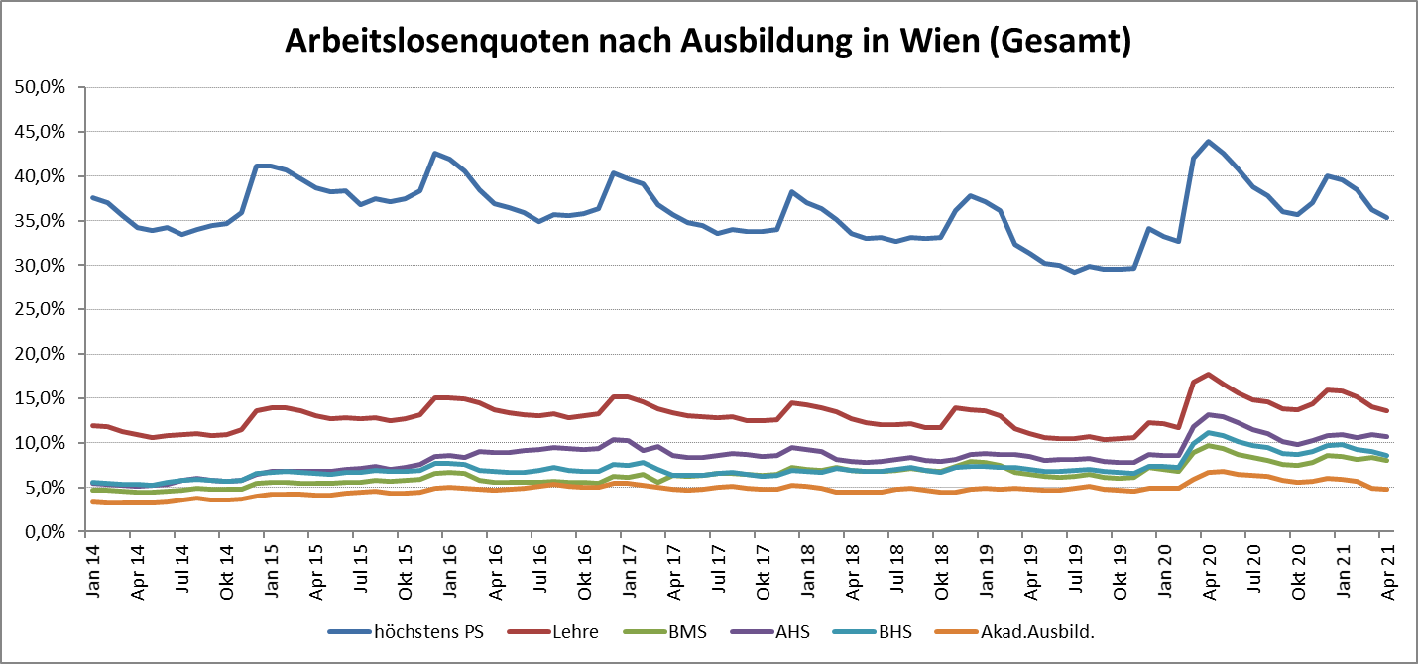

1 Vorgemerkte Arbeitslose einer Bildungsebene bezogen auf das Arbeitskräftepotential (Arbeitslose + unselbstständig Beschäftigte des Jahres) derselben Bildungsebene; die Gliederung der Beschäftigtenbasis nach Bildungsabschluss wurde nach Ergebnissen der Arbeitskräfteerhebung (unselbeständig Erwerbstätige nach LFK) errechnet

verwendete Abkürzungen:
AHS: Allgemeinbildende höhere Schule
BHS: Berufsbildende höhere Schule (Höhere technisch-gewerbliche Schule, Höhere kaufmännische Schule, Sonstige höhere Schule)
BMS: Berufsbildende mittlere Schule (Mittlere technisch-gewerbliche Schule, Mittlere kaufmännische Schule, Sonstige mittlere Schule)

